物流系统
管道设置
 | 导线类 | 流体管道 | 传送带
 | 能量管道，根据不同等级区分最大传输速率 | 类似能量管道 | 传送带的连接方式类似原版铁轨 | 1 | 传送带放置时，可以和四周任何方向的传送带相连（除非是跨高度的）
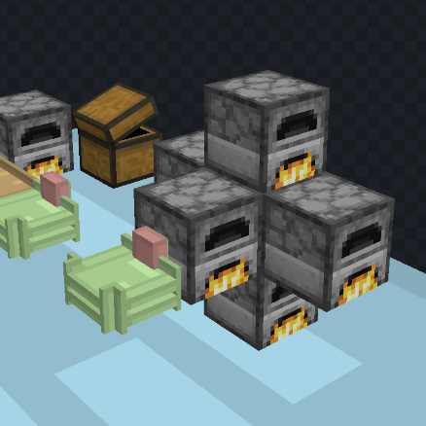
 |  |  |  | 2 | 锤子右键传送带的连接处可以断开连接
 |  | 流体管道也是按tick向周围的流体管道传输流体 | 传送带仅有一个出口 | 3 | 传送带的中间应当有方向指示器
 |  | 只会传输给其中容纳的流体数量比自身少的管道，每个流体管道都会尝试使周围的管道和自身的管道中内含的流体量持平（简而言之，流体量就是液压，流体从高的传输给低的） | 漏斗可以和传送带互动 | 4 | 空手shift右键传送带的长边可以拖出一个连接端点，右键一个容器或者另一个传送带，可以完成连接（连接容器没有另一个端点，接连传送带会产生另一个端点 | 端点建立完成之后会生成一个线缆，抓钩沿着线缆运动
 |  | 当一个已经装有A流体的管道被传入B流体时就会发生堵塞（根据配方消耗一定数量的A和B产生堵塞物，如果没有对应的配方或者数量不够就产生普通的管道堵塞物），堵塞的管道无法主动向外传输流体，也不会向其他液体容器输出液体，但是依然可以接收液体，被堵塞的管道中仍然会残留有余下的流体（有液压） | 掉落物落在传送带上会被插入传送带 | 5 | 有连接端点的方向无法连接传送带
 |  | 堵塞物会被推动，在以上的情况下当装有B流体的管道继续发送B流体时就会将堵塞物推向对面的管道（如果对面没有管道那就不推动） | 拿着物品，对着传送带右键可以放上物品 | 6 | 端点朝向的连接范围是
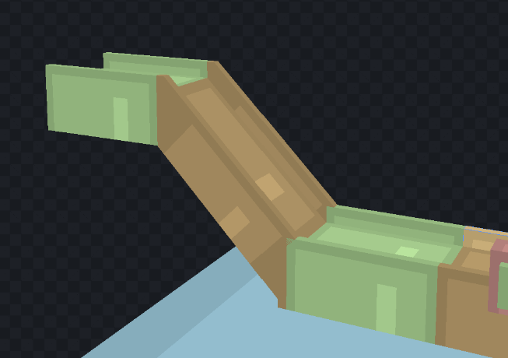
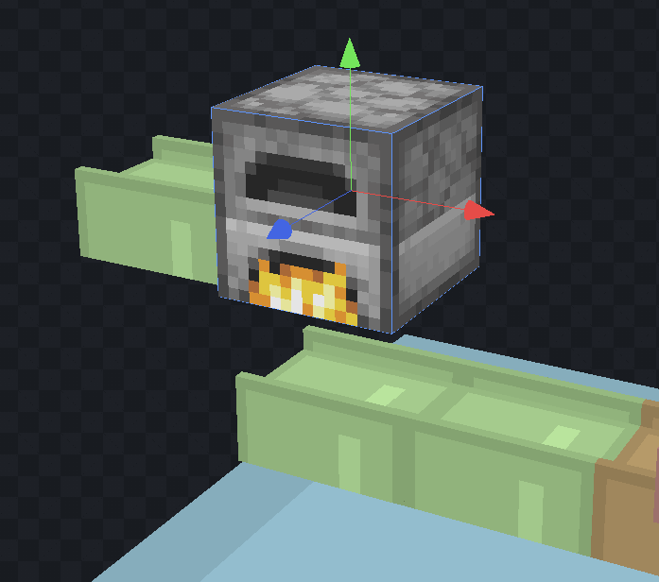
 |  | 使用扳手（？）锤子(?)右键管道可以将管道打开，打开的一侧所对应的方块，如果是空气方块那么当液体量足够时输会尝试放置液体方块，同时堵塞物可被从打开的一侧推出（掉落物形式）（液体加农炮可能性存疑） | 空手shift右键可以取下物品 | 7 | 空手shift右键端点可以断开连接
 |  | 单向阀能够从容器或者管道内抽取液体到另一侧，并且不允许反向，仅有相对的两个接口（可以配置过滤器*白名单*和速度限制） | 不同等级的传送带具有不同的运载速度：1x，4x，16x（每一格传送带同时能运送的物品堆叠数 | 8 | 端点运输速度为1米/秒
 |  |  | 用锤子可以断开传送带之间的连接 | 9 | 空手右键端点可以打开过滤器gui
 |  | 过滤器标记可以快速复制过滤器给管道或者传送带端点 |  | 10 | 跨高度传送带会被对角线的实心方块切断
 |  | 手持过滤器标记，shift+右键复制指向的单向阀或者传送带端点，右键单向阀或者传送带端点即可复制 | 漏斗可以从机器中的输出格中取出物品；漏斗可以向机器的输入格中输入物品
 |  |  | 传送带端点在无过滤器时行为和漏斗一致，有过滤器时，可以访问机器的所有库存

